はじめに
1. 本ファイルの目的

 | 本ファイルは、「新事業進出補助金」の交付申請時に提出いただく経費明細のフォーマットです。
 | 見積書の内容をもとにフォーマットへ入力いただくことで、経費明細を作成することができます。
 | 「3．本ファイルの利用方法」にしたがって、作成、電子申請システムへの転記、および本ファイルの添付を実施して下さい。

 | <本ファイルの特長>
 | ・ | 経費と見積書の対応関係を1シートで整理することが可能
 | ・ | 一部自動計算により、入力負荷を軽減し、正確な金額を算出することが可能
 | ・ | 補助対象経費に関する要件を満たしているか、提出前にセルフチェックすることが可能

2. 各シートの概要

 | シート名 |  | 主な内容・役割
 | はじめに |  | (※本シート) 本ファイルの目的、各シートの入力方法等について説明しています。
 | 経費明細表 |  | 見積書の内容を基に、品目ごとに経費区分・単価・数量などを入力します。
 | サマリ |  | 経費明細表の集計結果から、補助金申請額や見積書・相見積書の対応関係を整理します。

3. 本ファイルの利用方法

 | ① 「経費明細表」シートの入力
 |  | 以下を参考に、発注予定先として選定した事業者から取得した見積書のすべての内容を本シートに入力してください。
 |  | ※相見積書の内容は入力不要です。
見積書ファイル名を入力
※別途添付する見積書ファイル名(「見積書_＜件名＞_＜見積日＞.pdf」)と同一の名称を入力してください。

補助対象の場合は"対象"を入力
該当する経費区分をプルダウンから選択
品目の名称・積算基礎を入力
見積書と対応するよう、品目ごとに単価と数量・工数を入力 ※契約期間のある費用については、「補助事業実施期間/契約期間」の按分結果を「数量・工数」として入力してください。
商品の型番、JANコード、詳細情報を確認できるWebページ、その他補足事項がある場合は入力

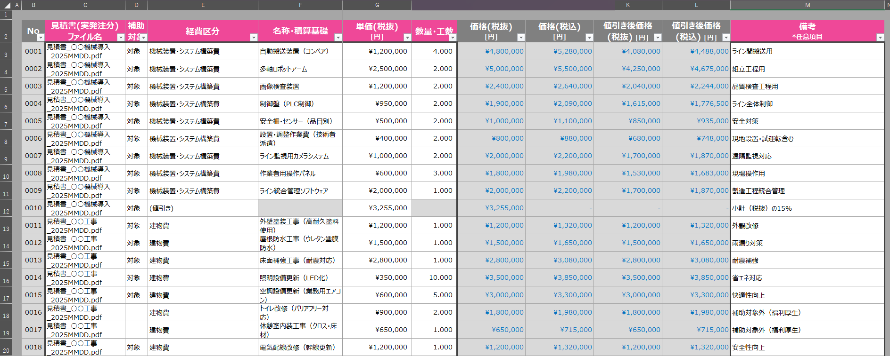

選定見積書(発注予定) ファイル名

値引きについては、補助対象で"対象"、経費区分で"(値引き)"を選択し、単価を入力
※値引きは同一見積書内の品目で比率按分(品目ごとの金額に応じて値引額を按分)となります。(1円未満は切り捨て)
※特定品目を指定した値引きが必要な場合は、事務局にお問合せください。
入力された単価と数量・工数に基づいて自動計算されるため入力不要

 | ② 「サマリ」シートの入力
 |  | 以下を参考に、必要な情報を入力し、提出可否が"OK"になっていることを確認してください。
事業計画年数：事業計画期間の年数をプルダウンから選択
事業計画期間の売上高見込み額(税抜)：事業計画年数に対応する各年の売上高見込み額を入力
※広告宣伝・販売促進費が当該額の5%を超えていないことを確認するための項目です。
※1年あたりの売上高見込み額は自動計算されるため入力不要です。
※応募申請時に入力した「2. 事業計画＞自社の未来を描く＞20. 収益計画」の、「収益計画(○年後)」表の「売上高」の値をそれぞれ入力してください。(4年計画の場合は「4年後」まで、5年計画の場合は「5年後」まで)

応募申請額(税抜)：採択時点の申請額を入力
※補助金交付申請額が当該額を上回っていないことを確認するための項目です。
※応募申請時に入力した「2. 事業計画＞自社の未来を描く＞19. 補助対象予定経費」の、「合計」表の「C 補助金交付申請額 合計」の値を入力してください。

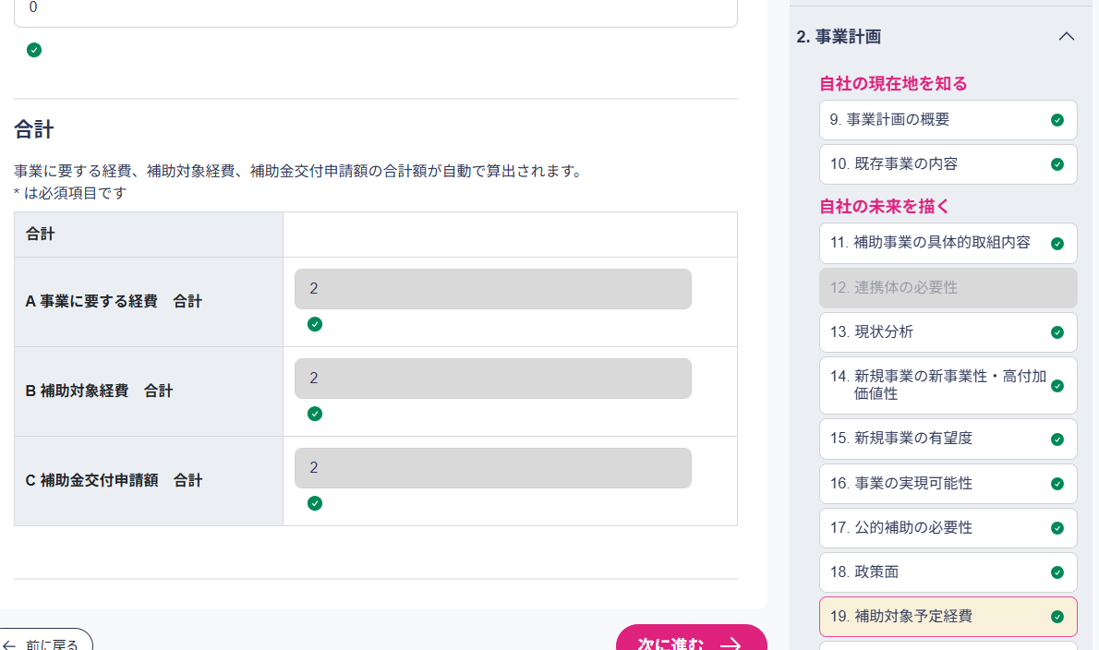
20000000
40000000
50000000
応募申請画面
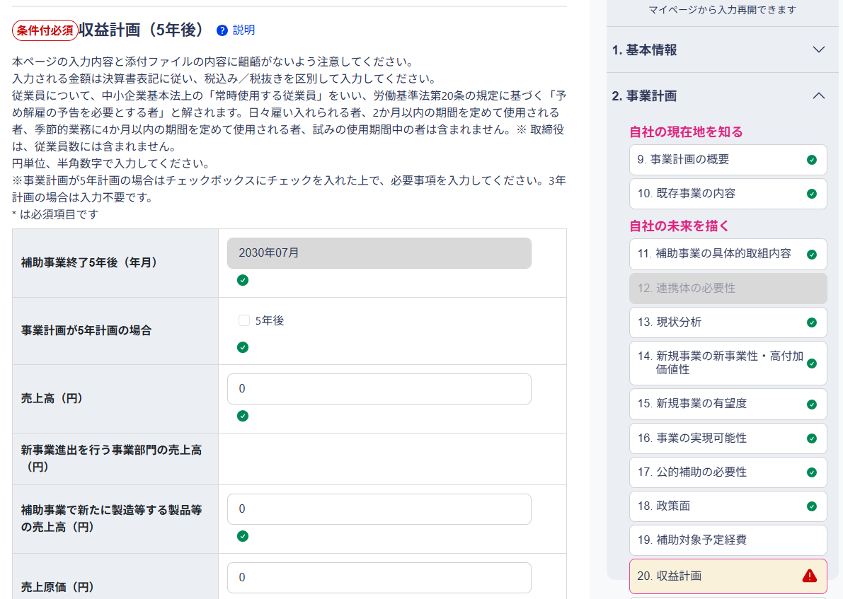
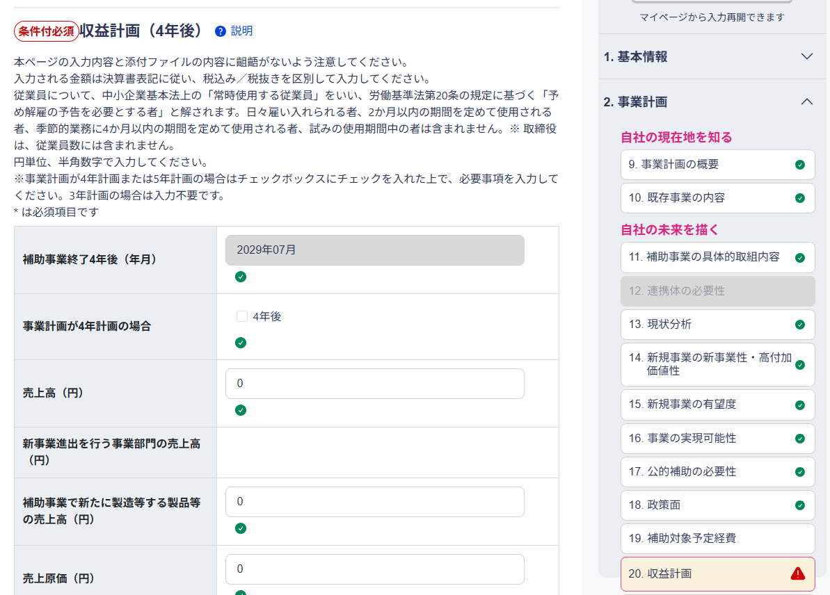
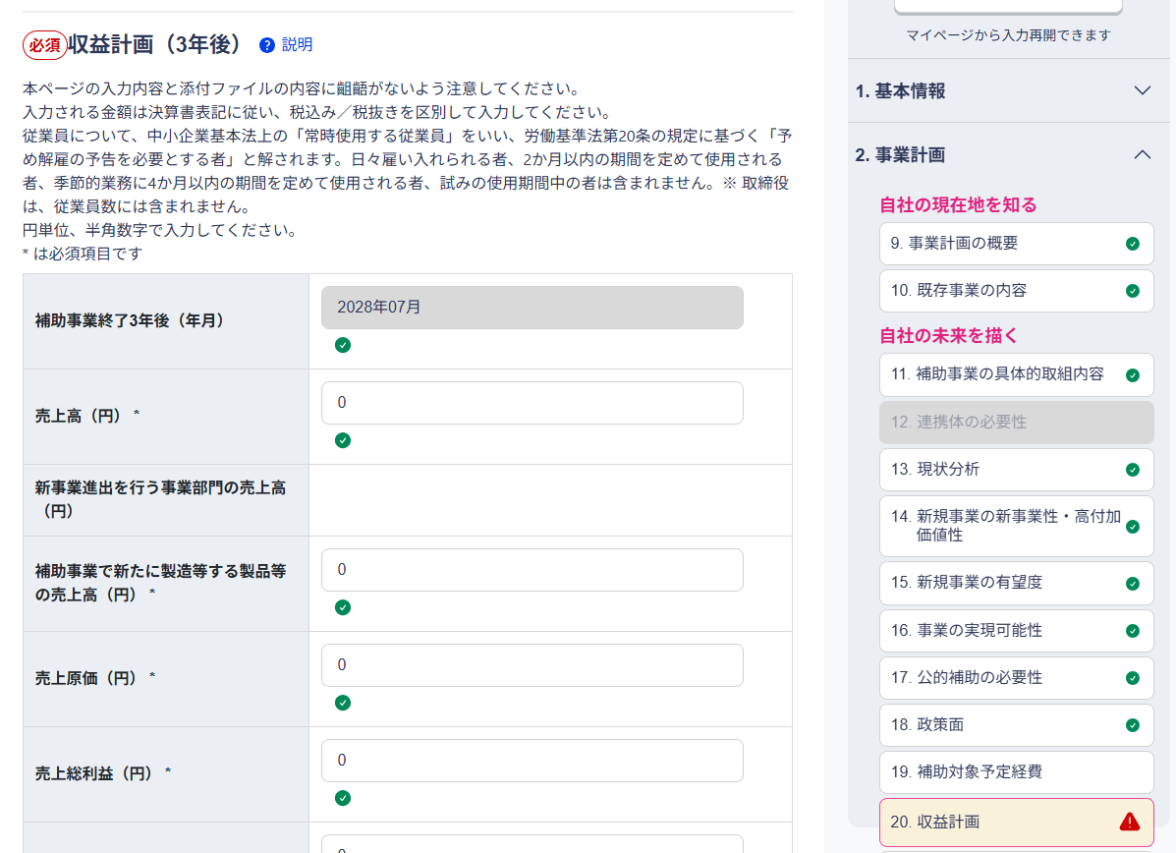
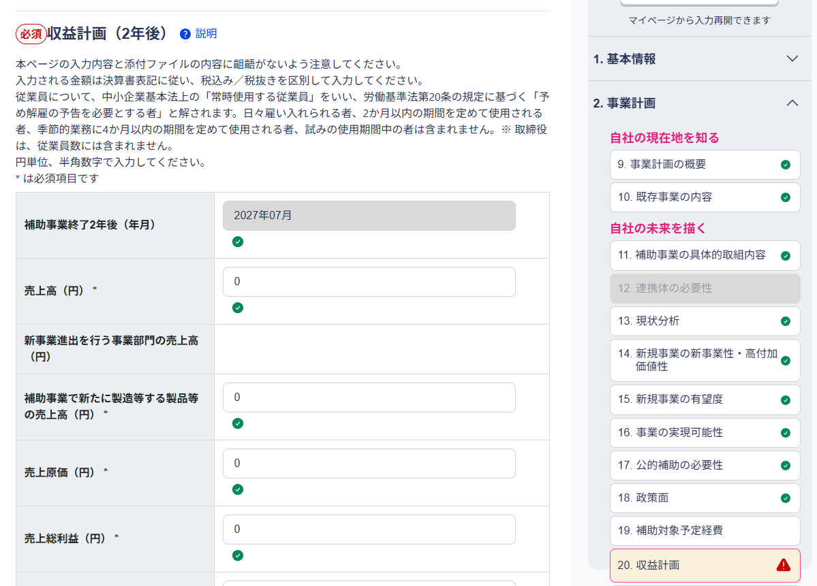
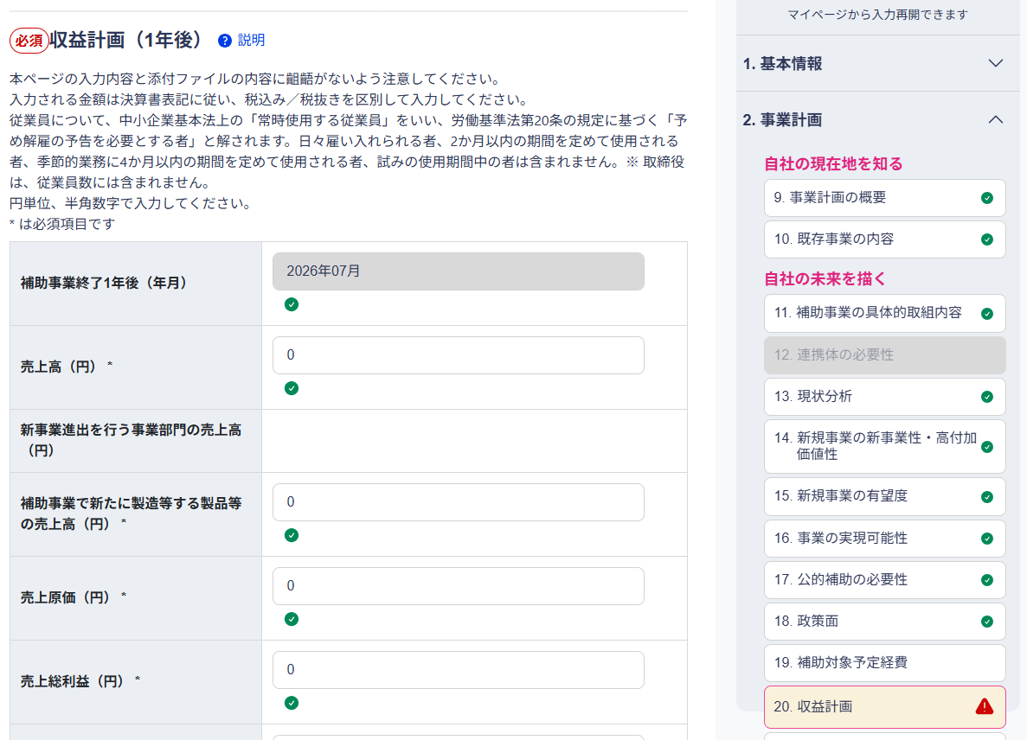
10000000
応募申請画面

免税事業者または簡易課税事業者への該当有無
：該当有無をプルダウンから選択
※"該当する"を選択した場合、補助対象経費が税込額で計算されます。

補助金額上限を超過しないよう、補助金交付申請額を入力
※補助金交付申請額に関する要件を満たしていない場合は、当該項目が赤字で表示されます。適切な値に修正してください。
入力内容が適切な場合は"OK"を表示
入力内容に不備がある場合は"NG"を表示

「経費明細表」シートの内容に基づき自動計算されるため入力不要

選定見積書(発注予定)
左記見積書の
発注予定先事業者名
発注予定先別
合計金額(税込)

発注予定の見積書ファイル名を入力
発注予定先の 事業者名を入力
見積書に対応する相見積書を入力
※相見積書の内容は経費明細表シートへの入力不要です。
※相見積対象外の見積書、あるいは特定の業者を指定した場合は、その旨を「価格の妥当性確認区分」にて、プルダウンリストから選択してください。
価格の妥当性確認区分をプルダウンから選択(選択肢は以下)
「相見積取得」：相見積を取得している場合
「業者選定理由書で代替」：契約先1件当たりの見積額の合計が50万円(税抜)以上だが、相見積を取得できない、または最低価格を提示した者を選定しない場合(※別途「業者選定理由書」の提出要)
「相見積不要(50万円未満)」：契約先1件当たりの見積額の合計が50万円(税抜)未満の場合

 | ③電子申請システムへの入力
 |  | 「サマリ」シートの、補助対象経費区分ごとの「A 補助事業に要する経費(税込)」、「B 補助対象経費(税抜)」、「C 補助金交付申請額(税抜)」を確認し、
 |  | 電子申請システムの交付申請画面にて対応する項目に値を入力してください。
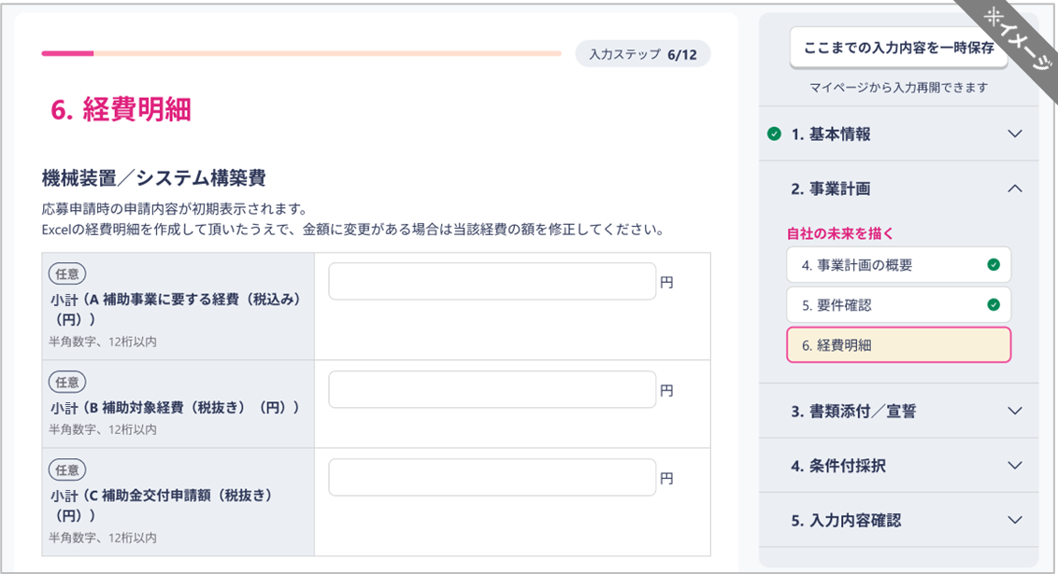
交付申請画面
対応する項目に値を入力

 | ※機械装置・システム構築費の例

 |  |  |  | ※画面はイメージのため、実際の画面と異なる場合がございます。

 | ④電子申請システムへの添付
 |  | 本ファイルを、電子申請システムの交付申請画面の対応する項目に添付し、交付申請を提出してください。
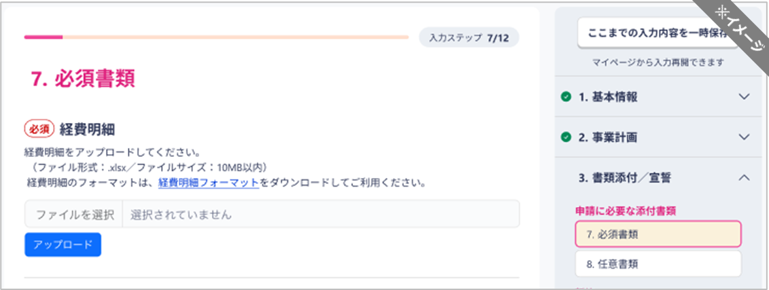
本ファイルをアップロード
交付申請画面

 |  | ※画面はイメージのため、実際の画面と異なる場合がございます。 |  |  | ver. | 1.1

